关系图
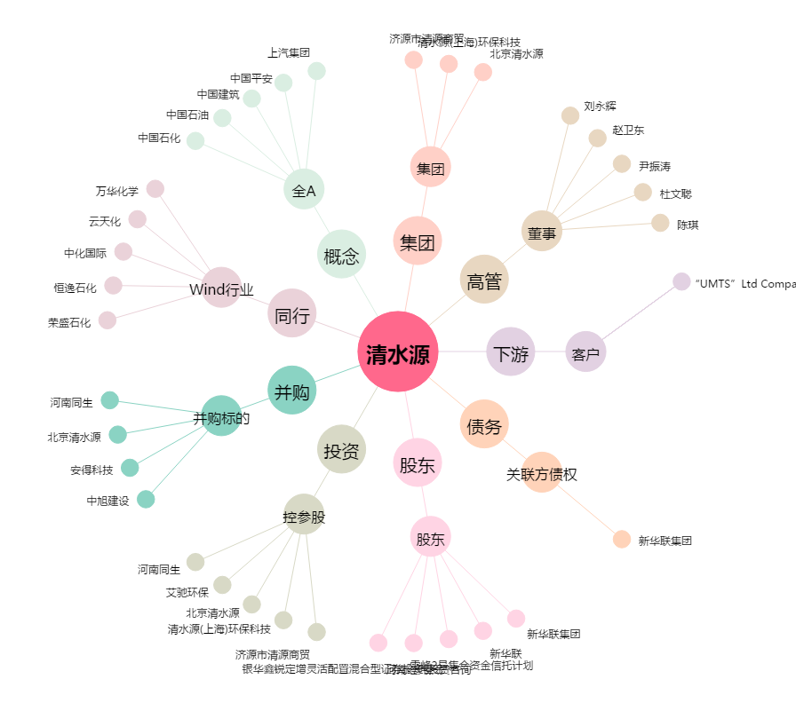
清水源[300437.SZ] - 关系概览图

